inscriptions
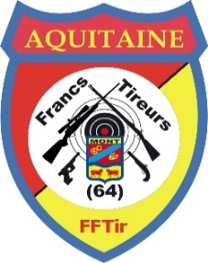
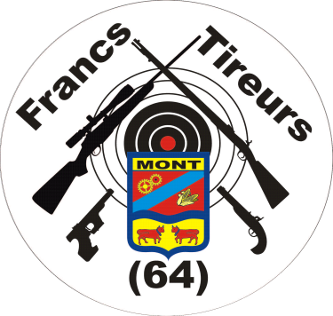
AMICAL TAR du 14 février 2026 à MONT (64)
 | Clôture des inscriptions le 6 février |  | Pause repas vers 12 H |  |  | Résultats et remise des prix vers 17H00
 |  |  | 810 | Répétition Manuelle, cat C |  |  | 816 | semi-auto origine en 222 & 223 |  |  |  | 823 | Carabine militaire Match 22LR
 |  |  | 811 | Rep & Semi-auto modifiées Gros Calibre |  |  | 820 | carabine 22LR repetition manuelle |  |  |  | 830 | Armes non authentiques , cibles & gongs ( 35 coups)
 |  |  | 812 | Rep & Semi-auto modifiées Petit Calibre |  |  | 821 | semi-auto 22LR sur gongs |  |  |  | 831 | Vitesse militaire, cible vitesse 1 ou 2 mains
 |  |  | 813 | toutes categories, assis S3 & Handi |  |  | 822 | idem 820, assis S3 & Handi |  |  |  | 832 | idem 830, armes authentiques
 |  |  | 815 | semi auto origine autre que 222 & 223
Règlement TAR: Version du 12/01/2026
8€ pour le premier tir et 5€ pour les tirs suivants, Repas : 15€
NOM Prénom | Complement | Num Licence | 832 | 830 | 831 | 820 | 821 | 822 | 823 | 810 | 811 | 812 | 813 | 815 ou 816 | NB Repas | Total repas | Total tir | Total
 |  |  |  |  |  |  |  |  |  |  |  |  |  |  |  | 0.00 € | 0
 |  |  |  |  |  |  |  |  |  |  |  |  |  |  |  | 0.00 € | 0
 |  |  |  |  |  |  |  |  |  |  |  |  |  |  |  | 0.00 € | 0
 |  |  |  |  |  |  |  |  |  |  |  |  |  |  |  | 0.00 € | 0
 |  |  |  |  |  |  |  |  |  |  |  |  |  |  |  | 0.00 € | 0
 |  |  |  |  |  |  |  |  |  |  |  |  |  |  |  | 0.00 € | 0
 |  |  |  |  |  |  |  |  |  |  |  |  |  |  |  | 0.00 € | 0
 |  |  |  |  |  |  |  |  |  |  |  |  |  |  |  | 0.00 € | 0
 |  |  |  |  |  |  |  |  |  |  |  |  |  |  |  | 0.00 € | 0
 |  |  |  |  |  |  |  |  |  |  |  |  |  |  |  | 0.00 € | 0
 |  |  |  |  |  |  |  |  |  |  |  |  |  |  |  | 0.00 € | 0
 |  |  |  |  |  |  |  |  |  |  |  |  |  |  |  | TOTAL: |  | 0.00 €

